Möglicher Aufbau
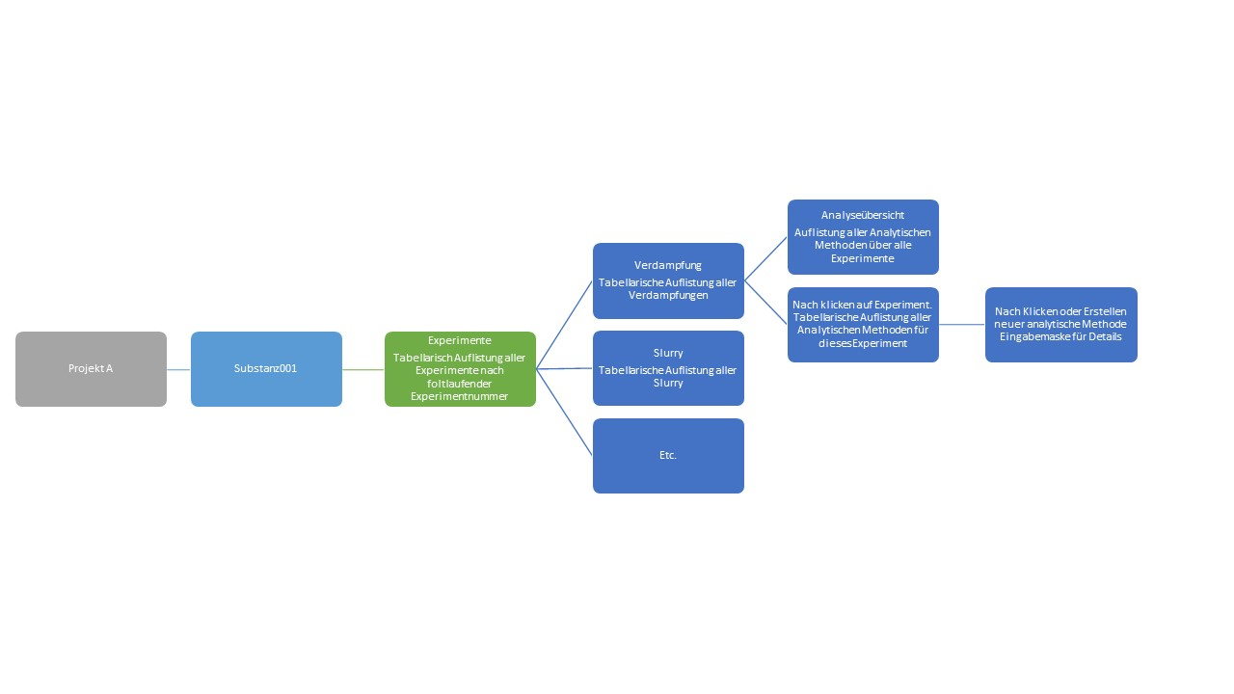

Probeneingang
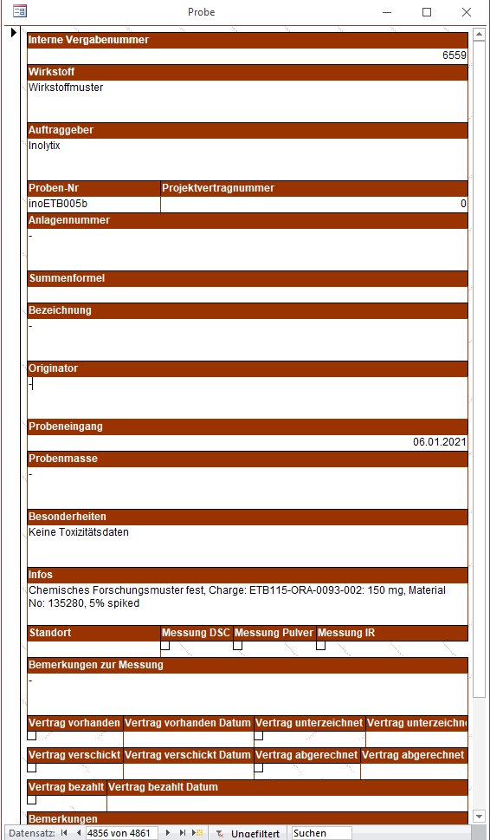
Interne Vergabenummer | Auftraggeber | Wirkstoff | Probennummer | Summenformel | Originator | Probeneingang (Datum) | Probenmasse | Batch/Charge | Infos | Literatur | MSDS | Gefahrensymbole
1 | Solvatias | Trimesitylphosphin | solTRI001 | C39H43N3O11S | Chem Express Haoyuan | 01/21/2020 | 5,3 g | TRAB20-013 | Chemisches Forschungsmuster fest, Material No: 135280, 5% spiked | - | Nein | GHS-Symbole (Grafik)

Bilder der aktuellen Eingabemaske. Die Tabellarische Aufführung gibt eine aktualisierte Angabe über benötigte Felder

